关系图
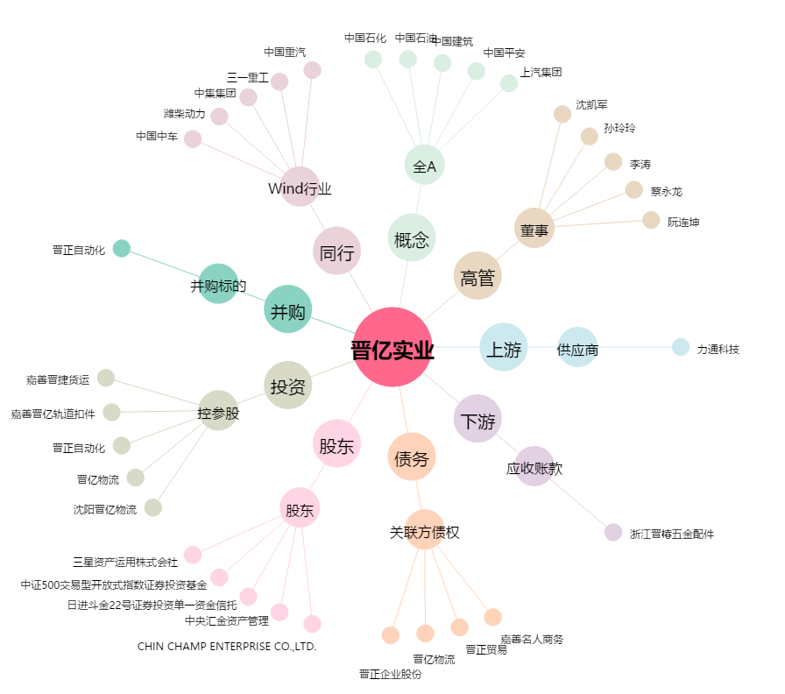
晋亿实业[601002.SH] - 关系概览图

